Sheet1
线程数 | 时间纳秒
2 | 579076
4 | 1326859
6 | 1453389
8 | 2083192
10 | 6427972
12 | 14459804

 | 利用线程进行的矩阵的乘法 | 直接进行的矩阵的乘法

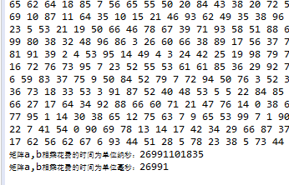

介绍：实现的是1000*1000与1000*1000的矩阵的乘法
结论：由数据可以看出利用线程速度更高，但是不是线程数目越多越好。

